상품제안서
리유저블 컬러체인지 변색 핫컵 473ml | 상품코드: S23925

 |  |  |  |  |  |  | 02-713-8555 | www.synergygift.co.kr
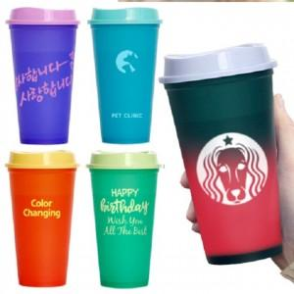

【상세/제작정보】 | ★ 브랜드 제품과 동일사양 ★ 오리지날 변색컵

【인쇄/포장옵션】 | 실크 / 포장지포장

【공급단가】 | 수량 | 100~ | 300~ | 500~ | 1,000~ | 3,000~
*VAT별도 | 단가 | 1,300원 | 1,230원 | 1,170원 | 1,140원 | 1,120원

【상품 URL】 | https://www.synergygift.co.kr:443/src/goods_detail.php?gdno=23925

